Portada
Herramienta de evaluación de la madurez de los Comités Asesores de Prácticas de Inmunización (NITAG, por su sigla en inglés)

La herramienta de evaluación de la madurez de los NITAG se ha elaborado como una herramienta práctica de planificación, monitoreo y evaluación para guiar la creación y el fortalecimiento de los NITAG. Esta brinda a los NITAG y asociados un mecanismo para evaluar la madurez de un NITAG y proporciona un marco para organizar y priorizar los próximos pasos tangibles y viables para sus actividades de fortalecimiento. Asimismo, formula pasos mensurables respecto de la madurez de los NITAG, concebidos como un flujo lógico de políticas y procedimientos establecidos, a fin de progresar del nivel básico al nivel de vanguardia. Además, no es prescriptiva ni pretende reemplazar las estrategias regionales o nacionales existentes de fortalecimiento de los NITAG; se ha diseñado como una guía práctica para elaborar un enfoque progresivo dirigido hacia el fortalecimiento de los NITAG.
Continúe seleccionando la pestaña “Instrucciones”.
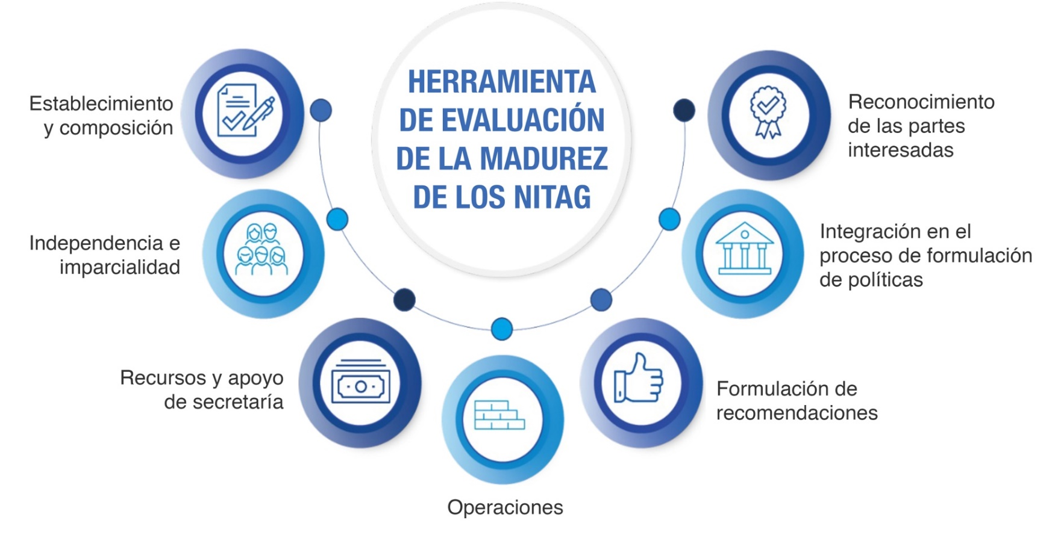

Resumen
Resumen de la herramienta de evaluación de la madurez del NITAG

País
 | seleccione en la lista desplegable
Nombre del NITAG

Tipo de evaluación |  | Autoevaluación
(marque una opción) |  | Evaluación externa

Fecha de la evaluación |  | formato AAAA-MM-DD

Participantes

Puntos fuertes del NITAG

Retos del NITAG

Resultados y planes futuros
Véase la pestaña de instrucciones para obtener más información.

Indicador | Nivel actual de madurez* | Actividades previstas | Parte responsable | Plazo
Indicador 1 | Básico

Indicador 2 | Básico

Indicador 3 | Básico

Indicador 4 | Básico

Indicador 5 | Básico

Indicador 6 | Básico

Indicador 7 | Básico

* Calculado automáticamente; refleja el nivel más alto para el cual se marcan TODOS los subindicadores.

Porcentaje de todos los criterios cumplidos |  |  | 0 %
% de criterios cumplidos para cada indicador

Indicador | # of criteria met | Total # of Criteria | % Met
Indicador 1 | 0 | 16 | 0 %
Indicador 2 | 0 | 12 | 0 %
Indicador 3 | 0 | 16 | 0 %
Indicador 4 | 0 | 12 | 0 %
Indicador 5 | 0 | 8 | 0 %
Indicador 6 | 0 | 8 | 0 %
Indicador 7 | 0 | 8 | 0 %
All Indicators | 0 | 80 | 0 %

